QA
質問者記入

No. | 質問者 | RS ERP 101 プログラム カテゴリ | 質問件名 | 質問詳細 | 回答者 | 回答日 | 回答 | 確認完了日 | 対応状況
39 | 右山 | 90 Others | ロット管理の画面操作 | ロット管理する在庫の入庫/出庫の画面操作を教えて頂きたい。 ※倉庫の担当者に実施頂く為、手間がかかるのであれば代替方法を次ステップで提案する等検討したい | 北川 | 2023-04-10 | PO入庫で、納品書から発注番号を見て注文を選択。納品書番号の入力も必須。 Lot番号は自動採番orNotの選択が可能。 「処理日付」の入力項目を追加する事も可能。デフォルトは非表示。(「コストトランザクション管理レコード」からON/OFFを選択。→北川さんで追加済) ITPLのSandbox環境とRS社利用環境でメニューが違う件はRS社確認中。
48 | Vien | 90 Others | Salesforce取引先 | SpaceCool様の環境にはSalesforce が必要ないため、顧客マスタと仕入先マスタにある２つの項目（Salesforce取引先、Salesforce取引先名）を非表示にしていただけますでしょうか。 ※ 「No48シート」のスクリーンショット参照
質問内容精査中
51 | Vien | 14 Purchase Order Management | 入荷依頼書の作成について | Sandbox環境(ITPL)でPO入荷依頼書を作成したい場合、どこで設定すれば良いのか。 購買→PO Receipt→Perform Receipt(入庫実行) |  |  |  | 2023-04-27 | 保留
52 | Vien | 04 Rootstock Products | Product Masterの登録権限(プロファイル設定)について | 【Sandbox環境(ITPL)】 Products Masterの登録を営業系ユーザーに行わせたいのですが、「RSF Standard Platform User - Full Access」で設定しているユーザーでは新規作成権限がありません。 プロファイルを個別で作成する必要があると思うのですが、どのプロファイル/権限を設定すれば良いのでしょうか？ ※ 作成をトライした時に出るメッセージは「No52シート」のスクリーンショット参照 ※※現時点でまだ確定してませんが、一部メニューだけを使用できる(例：入荷登録作業だけを行う倉庫勤務の方)プロファイルも今後作成予定です。そのような個別ニーズに対する作成ノウハウも合わせて教えて頂けますでしょうか。
53 | Vien | 90 Others | ユーザーの削除とPWリセットについて | 【Sandbox環境(ITPL)】 1.登録したユーザーを削除する方法はありますか？ 2.パスワードリセットを試みた所、添付のメッセージがでて行えませんでした。原因を教えて頂けますか。 ※ 「No53シート」のスクリーンショット参照
54 | 右山 | 90 Others | Lightningアプリケーションビルダーによるライトニングページ追加方法について | 【Sandbox環境(ITPL)】 「Customer Master」 を追加したのですが、Classicページになってしまいます。ライトニングページで追加するにはどうしたら良いのでしょうか？ ※ 「No54シート」のスクリーンショット参照
55 | 右山 | 08 Sales Order Entry | 顧客マスタ(ライトニングページ)に表示される「SO作成」の有無について | 【Sandbox環境(ITPL)】 アカウント[右山(システム管理プロファイル)vsヴィエン(RSF Standard Platform User - Full Access プロファイル)]によって顧客マスタ(ライトニングページ)に「SO作成」の有無相違があったり、表示項目にも違いがあります。これは何が原因で起こるのでしょうか？ エンドユーザーにはヴィエンと同様のプロファイル適用予定なので、SO作成ボタンを表示させたく。 ※ 「No55シート」のスクリーンショット参照
56 | 右山 | 08 Sales Order Entry | ライトニングページでSO作成後にClassicに遷移する件 | 【Sandbox環境(ITPL)】 「SO作成」をライトニングページで起こして[保存]を押下すると、Classicのページに遷移します。これは仕様でしょうか？ ライトニングページでの操作を基本として進める予定なので、SOに関する画面を2タイプ紹介は避けたいと思っており。対処方法があれば教えて頂けますか。
57 | Vien | 08 Sales Order Entry | SO作成時のエラー | 【Sandbox環境(ITPL)】 CurrencyをJPYにしたCustomerでSOを作成しようとすると添付のエラーが出てしまいます。対処方法(設定が足りてないのかと・・)を教えて頂けますか。 ※ 「No57シート」のスクリーンショット参照
58 | 右山 | 13 Inventory & Purchase Requisitions | 購買品と外注品の違いについて | 【Common】 在庫コモディティ コードの在庫ソースとして3タイプ（製造品・購買品・外注品）ありますが、購買品と外注品の違いは何になるのでしょうか？ 今回、材料を仕入れて外注加工させるので、それを「外注品」扱いとするのか、「製造品」扱いとするのか悩んでおります。「製造品」があくまで内作品をさすならば「外注品」になりますが、RootStockとしての定義/推奨を教えて頂きたく。
59 | 右山 | 13 Inventory & Purchase Requisitions | 在庫品目数の更新方法について | 【Common】 棚卸の結果を反映(棚差反映)を行う場合、在庫品目数(Inventory Item by Lot Number)から直接更新は行えないのでしょうか？見た限り行いようで。 更新不可の場合は、どうやって対応を図る事になるのでしょうか？入庫/出庫処理で対応 等。
60
61
62
63
64
65

No55
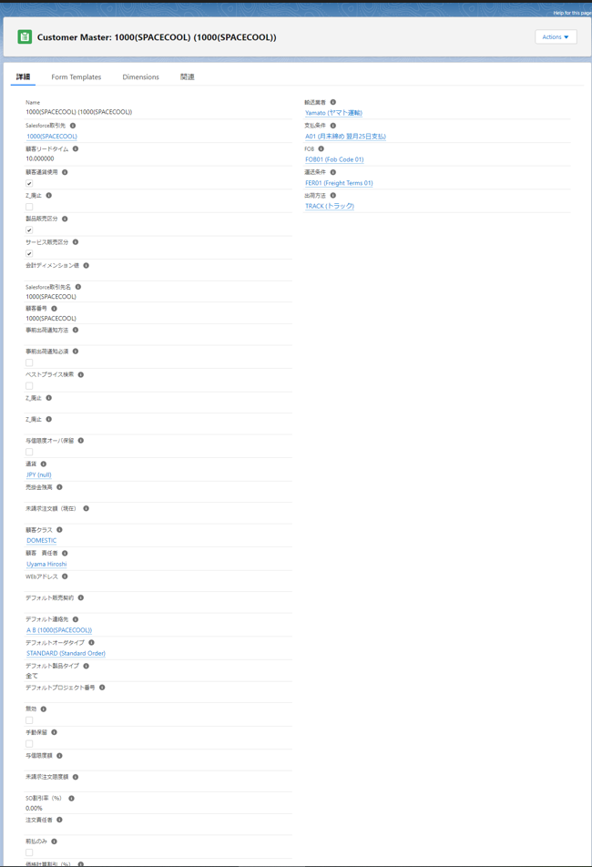
右山のアカウントでは「情報」「与信」「SOデフォルト」…とタブで区切りがある。 | ヴィエンのアカウントにはタブが無い
「SO作成」ボタンが有る | 「SO作成」ボタンが無い

No54
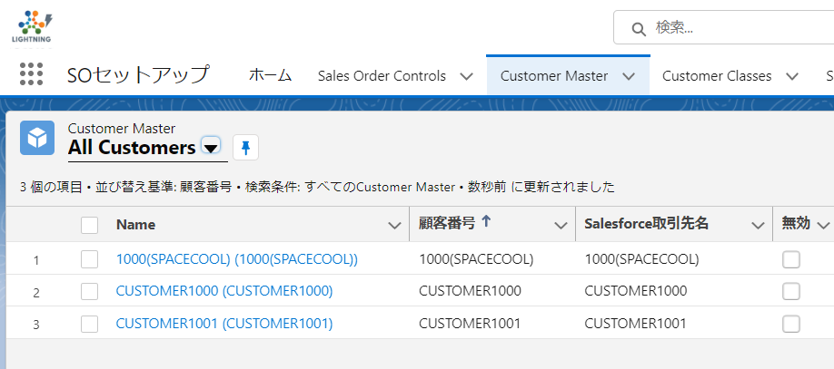
「SC_受注出荷」を新規登録

「SC_受注出荷」のCustomer Masterから顧客を選択すると、クラシック画面で表示される
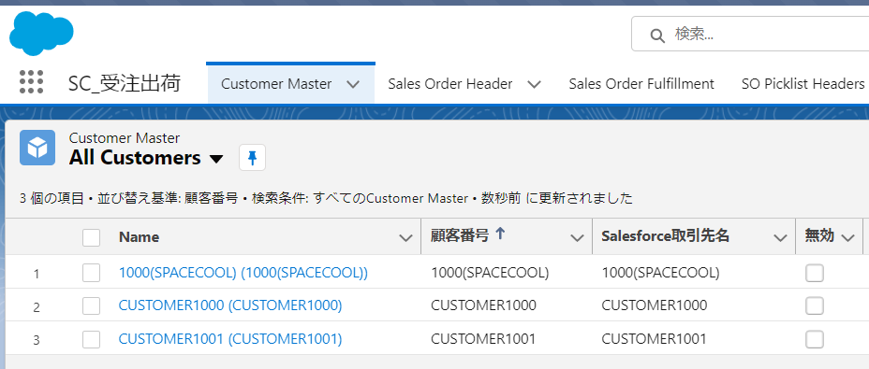

「SOセットアップ」のCustomer Masterから顧客を選択すると、ライトニングページで表示される

No53
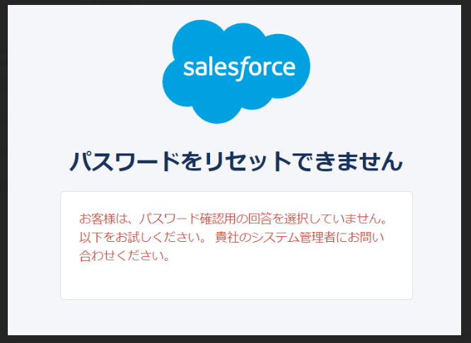
1. あるユーザーを削除したい(例：Alliance-1)

2. パスワードリセットメールにあるリンクをクリックした後に表示された画面

No50
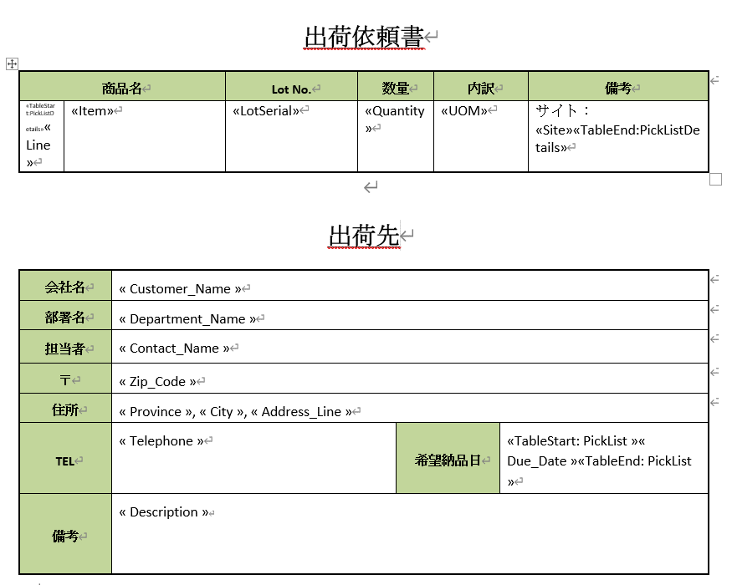

データを出力しました
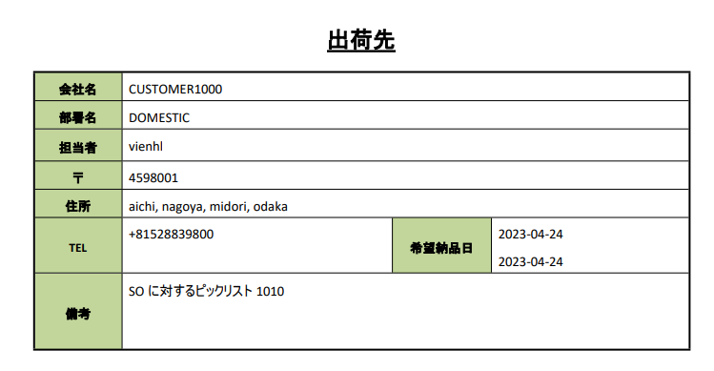

一件で表示する希望

No48
